Sequence_Moto_V1
 |  |  |  | 新项目建议增加streaming off check的代码，如下，为了解决没有真正streaming off就使用新的命令引发报错：0x0005=0xFF，表示真正进入SW standby。
 | * Initial Sequence
 | Init. |  |  | MTK平台参考如下代码
 | Address | Data (Hex)
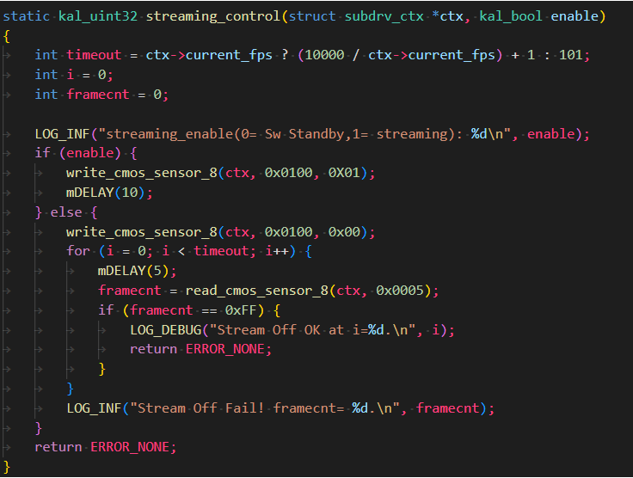
 | //init |  | // TnP & Analog setting
 | //Mode |  | // Mode setting
 | 0100 | 0103 | // Streaming on，0103 for mirror&flip

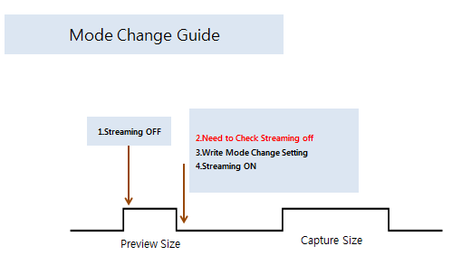

 |  |  |  | 高通平台参考如下代码

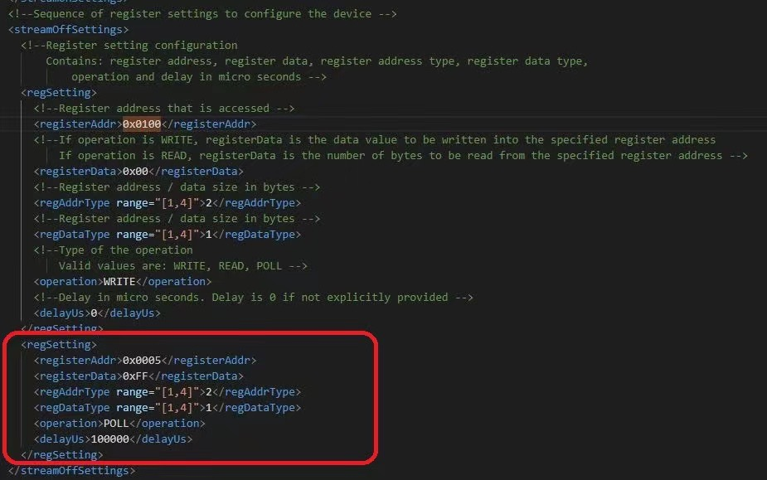
[How to Check Streaming off] Please check 0x0005 if this value is 0xff, it means streaming off

